Hoja1
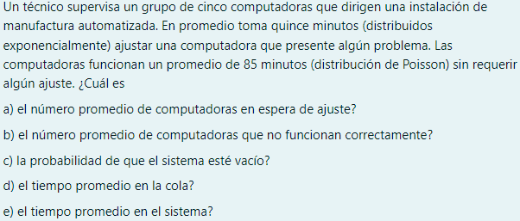

λ | 0.011765 | computadoras por minuto
μ | 0.066667 | computadoras por minuto
k | 5

 | 0.17647058824

 |  |  |  | 0.21419510089

A) |  |  |  | 0.037749385541 | computadoras en la fila

B) | LS = | 0.21419510089 | computadoras que no funcionan correctamente
C) |  | 0.41179994443

D) |  |  | 88.185183838 | minutos en cola

E) |  |  |  | 0.0020758319453 |  | 103.18518384 | minutos en el sistema

